Exempel på dataflöde
 | Exempelinformation/dataflödesdiagram
Varje ansvarig organisation
presenteras med en egen färg
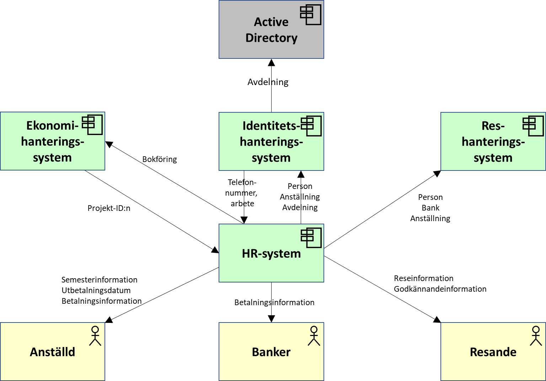

Element, t. ex. från
http://pubs.opengroup.org/architecture/archimate3-doc/apdxa.html#_Toc451758114

Beteckningar kan variera men riktade informationsflöden med informationsinnehåll måste inkluderas. För stora informations-uppsättningar kan en grupp användas, med hänvisning till
dokumentation som förklarar gruppinnehållet.

http://pubs.opengroup.org/architecture/archimate3-doc/apdxa.html#_Toc451758114

